Resumen
Cantidad Beneficiarios con Anomalias por año
Año | Cantidad Beneficiarios (unicos) | FH_IMPUTACION vacías | NEW_FH_IMPUTACION vacías
A-2010 | 2 | 2 | 2
A-2011 | 4 | 6 | 6
A-2012 | 51 | 53 | 53
A-2013 | 38 | 54 | 54
A-2014 | 23 | 27 | 28
A-2015 | 27 | 16 | 18
A-2016 | 44 | 21 | 24
A-2017 | 17 | 14 | 17
A-2018 | 24 | 18 | 21
A-2019 | 32 | 26 | 27
A-2020 | 24 | 30 | 32
A-2021 | 7 | 6 | 7
A-2022 | 4 | 0 | 1
A-2023 | 1 | 0 | 1

NOTA: FH_IMPUTACIONES: La columna corresponde a la fecha que valida y tiene que corresponder el año con el ejercicio. NEW_FH_IMPUTACIONES: Columna que corresponde en el sistema de SIGAF cuando visualiza la fecha de Imputacion ej: grafico 1

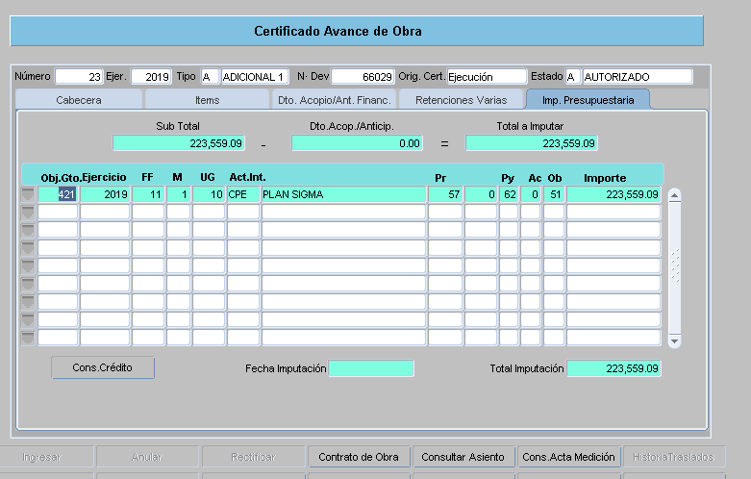

Cantidad de Anomalias por año

ESTE EJEMPLO ESTA EN LA HOJA DEL 2019 Y CORRESPONDE AL BENEFICIARIO 32848 QUE SE ENCUENTRA RESALTADO EN AMARILLO

